画像
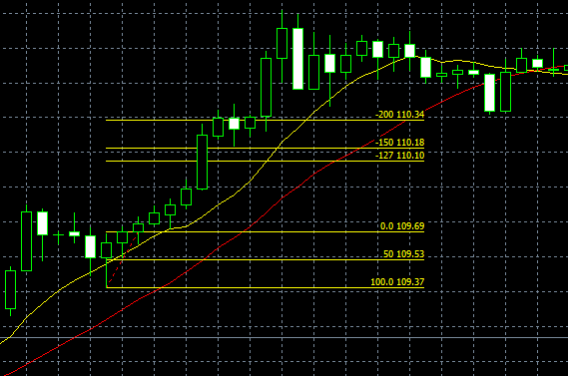
No.1 | No.2
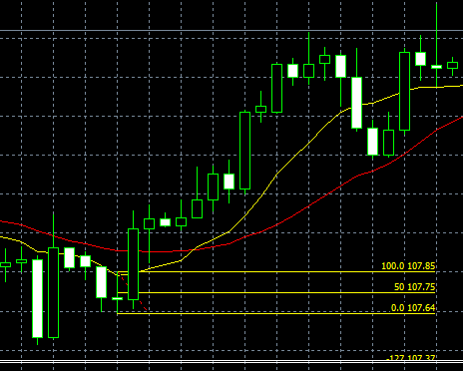

まだ下がると考えエントリーしたが・・・・。
移動平均線の推移を追う少し考慮すべきだったか？
コメント頂けるとありがたいです。

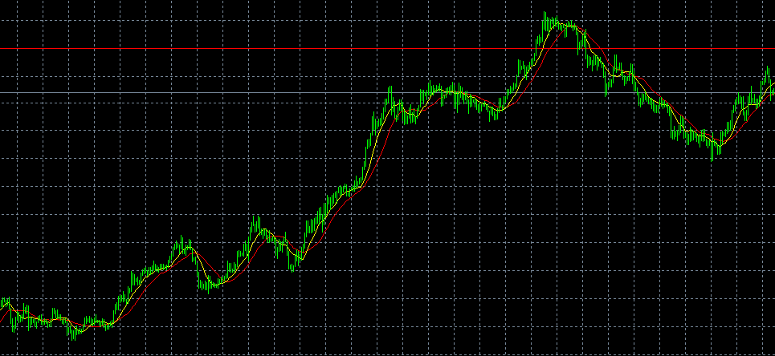

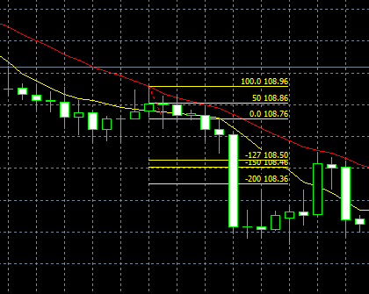
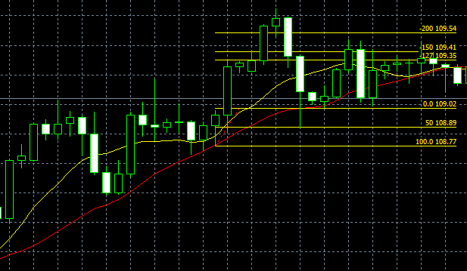
No.3
 |  | No.4

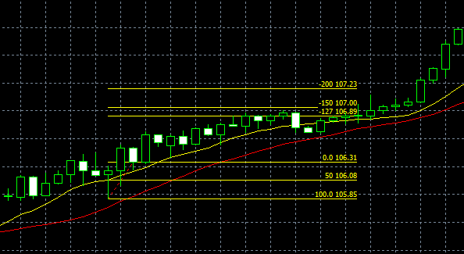
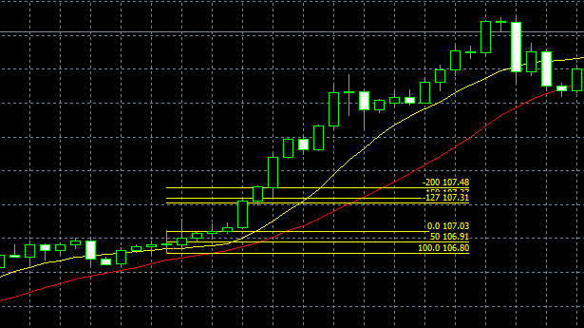
No.5 |  | No.6

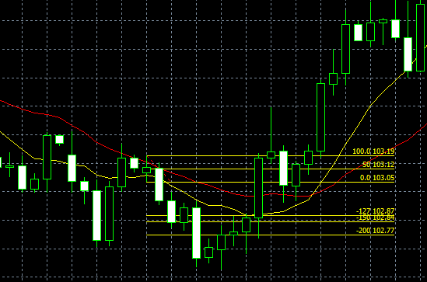
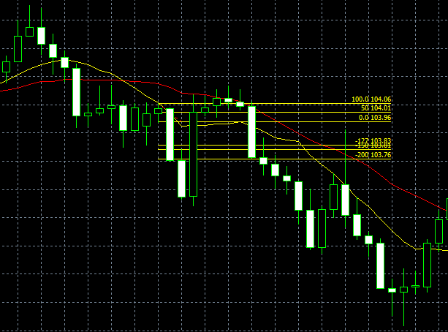
No.7 |  | No.8

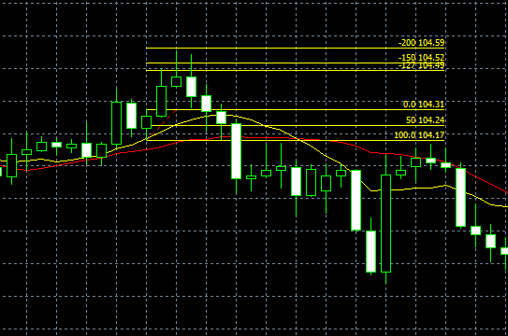
移動平均線の推移に注意が必要？
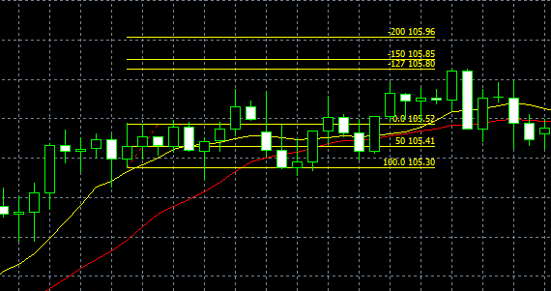
No.9 |  | No.10

移動平均線の推移を見ずに、エントリーすべきでない。

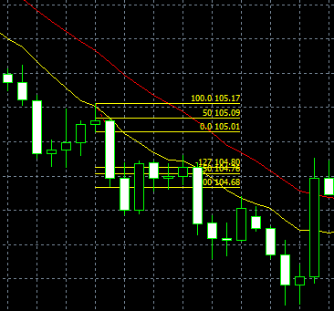
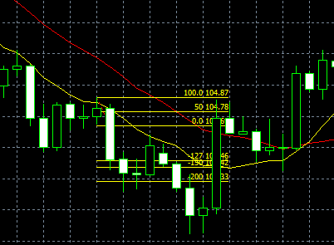
No.11 |  | No.12

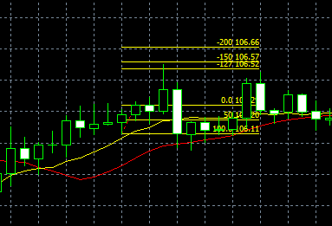
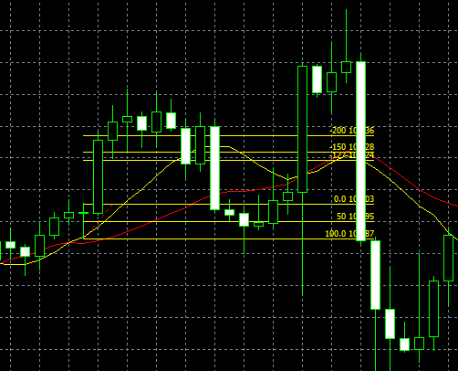
No.13 |  | No.14

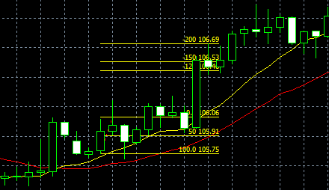
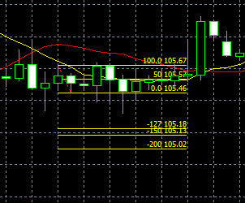
No.15 |  | No.16
移動平均線の推移を見ずに、エントリーすべきでない。

このPBでのエントリーは、妥当ではないでしょうか？
結果は、NGですが・・・。
コメント頂けるとありがたいです。

移動平均線の推移を見ずに、エントリーすべきでない。
エントリーポイントが少ないからと言って、安易にしないほうが良い。
この辺は、難しい。
※コメント頂きたいところです。
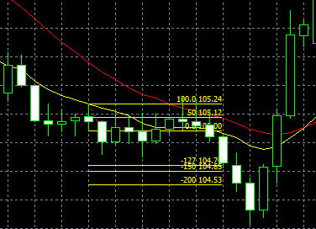
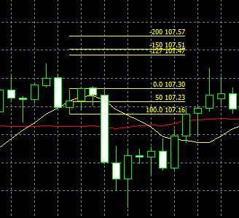
No.17 |  | No.18

このエントリーは、移動平均線の推移も見て良いかと考えましたが、2倍のポイントで、ロスカットとなりました。
エントリー的に、間違いでしょうか？
※コメント頂きたいところです。

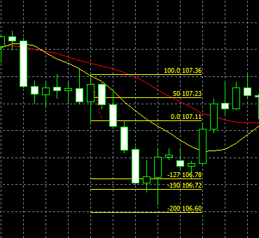
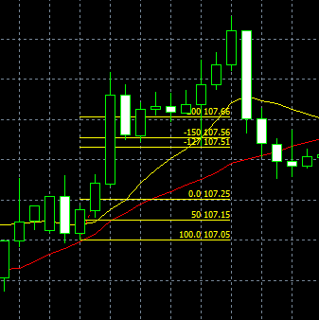
No.19 |  | No.20

このPBでのエントリーは、妥当ではないでしょうか？
結果は、たまたまか、利益は出ていますが。
コメント頂けるとありがたいです。

移動平均線の推移を見て、まだ上昇かと考えエントリーしたものの、実際の推移が下降となっていることを見逃している。
初歩的なミス。
実際のオペレーションでは、注意が必要。

このPBでのエントリーは、妥当ではないでしょうか？
気になるのは、PBが長い場合は、早めの売りの仕掛け、この場合は、1.27で設定しておくとか如何でしょうか？
コメント頂けるとありがたいです。
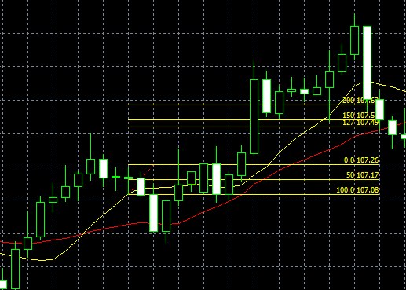
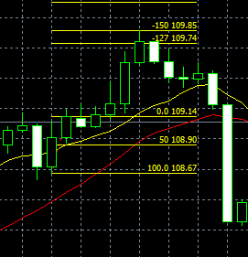
No.21 |  | No.22

このPBの場合、初歩的な髭の長さが逆なので、エントリーすべきでないでしょうか？
パニック上昇の部類ととらえるべき？
コメント頂けるとありがたいです。
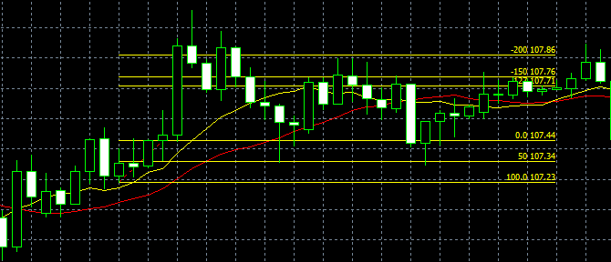
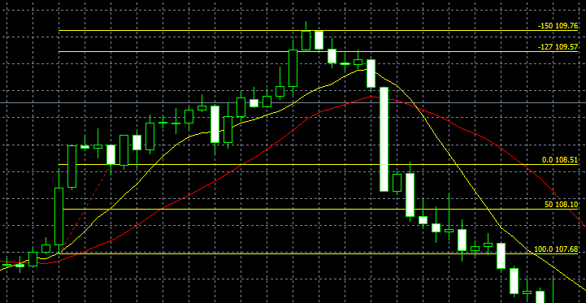
No.23 |  | No.24

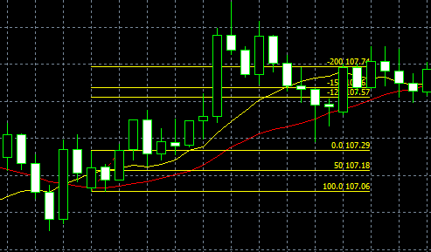
このPB、ポイントでのエントリーは、妥当でしょうか？
コメント頂けるとありがたいです。
No.25 |  | No.26

No.27
No.28
No.29
No.30
No.31
No.32

